فایل خالی (2)
ردیف : |  | 715 |  | گروه صنعتی پارس(واحد کفش)
تاریخ ثبت : |  | 4 | 4 | 1399 |  | زمان تقریبی تولید : |  |  | روز
تاریخ تحویل : |  |  |  | 1399 |  | زمان تقریبی تحویل : |  |  | روز |  | نام مشتری : |  | دهوک میانه
تاریخ تأمین مواد : |  |  |  | 1399 |  | زمان تقریبی تأمین : |  |  | روز

مدل : |  |  | سایز | 36 | 37 | 38 | 39 | 0 | 0 | 0 | جمع | کد تولید : | 214 | سایز | 36 | 37 | 38 | 39 | 0 | 0 |  | جمع
900/69 دوهوک |  |  | جفت | 45 | 45 | 45 | 45 | 0 | 0 | 0 | 180 |  |  | جفت | 45 | 45 | 45 | 45 | 0 | 0 | 0 | 180
 |  |  | نام خیاط |  |  |  |  |  |  |  |  | رنگ : | قهوه ای
 |  |  |  |  |  |  |  |  |  |  |  |  |  | جفت : |  | 540
 |  |  |  |  |  |  |  |  |  |  |  |  |  |  |  |  |  |  |  |  | 42
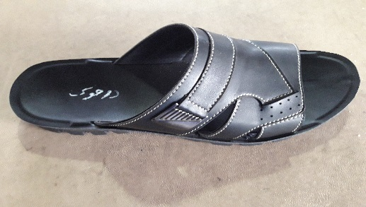
ردیف | مواد مصرفی برشکاری رویه |  |  | واحد | تعداد جفت |  | مقدار استاندارد |  | مصرف واقعی |  | تصویر : |  |  | ردیف | کد | مواد مصرفی برشکاری رویه |  | واحد | مقدار استاندارد
1 | دوبله کلار قهوه ای |  |  | متر | 180 |  | 10.0 |  |  |  |  |  |  | 1 |  | دوبله کلار قهوه ای |  | متر | 30
2 | آستری لدا قهوه ای |  |  | متر | 180 |  | 10.0 |  |  |  |  |  |  | 2 |  | آستری لدا قهوه ای |  | متر | 30
3 | کفشی کلار قهوه ای |  |  | متر | 180 |  | 1.6 |  |  |  |  |  |  | 3 |  | کفشی کلار قهوه ای |  | متر | 4.8
4 |  |  |  |  |  |  |  |  |  |  |  |  |  | 4
نام و امضاء برشکار : |  |  | نام و امضاء کنترل کننده : |  |  | نام وامضاء کنترل کننده نهایی |  |  | نام و امضاء مسئول انبار مرکزی : |  |  |  | تایم استاندارد
 |  |  |  |  |  |  |  |  |  |  |  |  | 7:30:00

مدل : |  | 900/69 دوهوک |  |  | کد تولید : |  |  | 214 |  |  | تصویر :
مواد و ملزومات مصرفی دوخت |  |  |  | واحد | تعداد جفت |  | مقدار استاندارد |  | مصرف واقعی |  |  |  |  | مواد و ملزومات مصرفی دوخت |  |  |  | واحد | مقدار استاندارد
1 | سگگ پرچمی سیاه قلم |  |  | عدد | 180 |  | 360.0 |  |  |  |  |  |  | 1 |  | سگگ پرچمی سیاه قلم |  | عدد | 1080
2 |  |  |  |  |  |  |  |  |  |  |  |  |  | 2
3 |  |  |  |  |  |  |  |  |  |  |  |  |  | 3
4 |  |  |  |  |  |  |  |  |  |  |  |  |  | 4
نام و امضاء خیاط : |  |  | نام و امضاء کنترل کننده : |  |  | نام وامضاء کنترل کننده نهایی |  |  | نام و امضاء مسئول انبار مرکزی : |  |  |  | امضاء مدیریت :

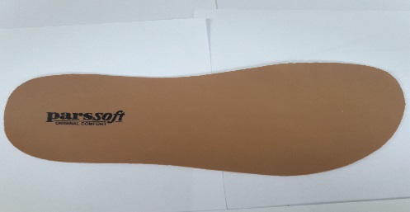
سایز |  | 36 | 37 | 38 | 39 | 0 | 0 | 0 | جمع |  | تصویر :
جفت |  | 45 | 45 | 45 | 45 | 0 | 0 | 0 | 180
مدل : |  | 900/69 دوهوک |  |  | کد تولید : |  |  | 214
ردیف | مواد مصرفی برشکاری کفی |  |  | واحد | تعداد جفت |  | مقدار استاندارد |  | مصرف واقعی |  |  |  |  | ردیف | کد | مواد مصرفی برشکاری کفی |  | واحد | مقدار استاندارد
1 | کفی لدا قهوه ای |  |  | متر | 180 |  | 10.3 |  |  |  |  |  |  | 1 |  | کفی لدا قهوه ای |  | متر | 31
2 |  |  |  |  |  |  |  |  |  |  |  |  |  | 2
نام و امضاء برشکار : |  |  | نام و امضاء کنترل کننده : |  |  | نام وامضاء کنترل کننده نهایی |  |  | نام و امضاء مسئول انبار مرکزی : |  |  |  | امضاء مدیریت :

نوع پیمانکاری : |  | لیزر | گلدوزی |  | چاپ |  | نام پیمانکاران :

مدل : |  | 900/69 دوهوک |  |  | کد تولید : |  |  | 214 |  |  | تصویر :
ردیف | مواد مصرفی برشکاری جورابگیر |  |  | واحد | تعداد جفت |  | مقدار استاندارد |  | مصرف واقعی |  |  |  |  | ردیف | کد | مواد مصرفی برشکاری جورابگیر |  | واحد | مقدار استاندارد
1 |  |  |  |  |  |  |  |  |  |  |  |  |  | 1
2 |  |  |  |  |  |  |  |  |  |  |  |  |  | 2
نام و امضاء برشکار : |  |  | نام و امضاء کنترل کننده : |  |  | نام وامضاء کنترل کننده نهایی |  |  | نام و امضاء مسئول انبار مرکزی : |  |  |  | امضاء مدیریت :

